作业 汇总
Jquery交互应用 作业汇总
 | 完成结果 | 作业要求 | 评分标准
倒计时 |  | 制作时间：1.5小时 提交时间：进程作业，不需提交

随机抽奖 | 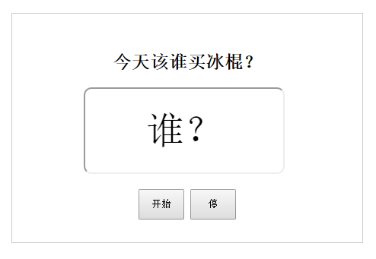

实时编辑数据 | 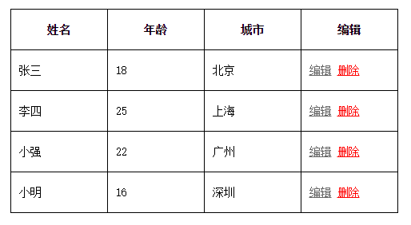

滚动新闻

